Tipp
Diagrammtitel verlinken

Ausgangslage |  | powered by Karoka AG www.karoka.ch
 | Mit Excel kann eine Vielzahl von Diagrammen erstellt werden, die aus dem Unternehmensalltag nicht mehr wegzudenken sind. Im heutigen Excel-Tipp zeigen wir Ihnen wie man die Titel von Excel-Diagrammen mit Zellen verlinkt. Auf diese Weise können Diagrammtitel schnell und automatisch upgedatet werden.

Excel Tipp: So geht’s einfach und schnell
 | 1 | Im Arbeitsblatt Beispiel ist in den Spalten B und C der Umsatz einer Teilregion, aufgeschlüsselt nach Monat, dargestellt. Die Umsatzzahlen sollen nun in einem Säulendiagramm abgebildet werden, wobei der Titel des Diagramms direkt in die Zelle B6 verlinkt ist.
 | 2 | Im ersten Schritt muss das Balkendiagramm selbst erstellt werden. Hierzu markiert man den Datensatz (Zellen B8 bis C19) und wählt dann im Menü unter Einfügen die Option Säulendiagramm aus. Es erscheint nun ein entsprechendes Säulendiagramm. | 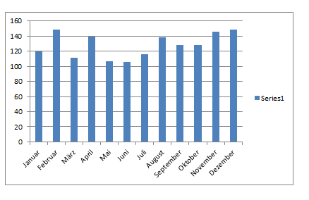
 | 3 | Es können nun noch diverse optische Modifikationen vorgenommen werden - Entfernen der Hilfslinien: Einfach auf die Hilfslinien klicken und anschliessend auf "Entf" drücken - Entfernen der Legende: Einfach auf die Legende klicken und anschliessend auf "Entf" drücken | 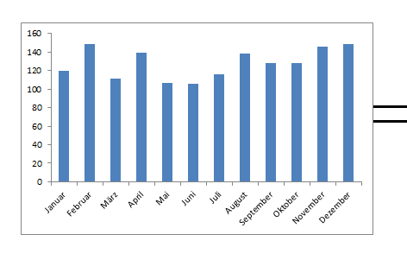
 | 4 | Um nun den Diagrammtitel hinzuzufügen, wählt man im Menü unter Layout im Bereich Beschriftungen - Diagrammtitel die Option Zentrierter Überlagerungstitel aus. Es erscheint der Titel über dem Diagramm.
 | 5 | Um den Titel nun zu verlinken, klickt man den Diagrammtitel an und gibt dann in der Formelleiste jene Zelle an, deren Inhalt im Diagrammtitel stehen soll. Man kann den Befehl mit der Taste "Enter" beenden. In unerem Beispiel wird der Titel mit Zelle B6 verlinkt. Wird der Inhalt in dieser Zelle verändert, verändert sich auch automatisch die Diagrammüberschrift. | 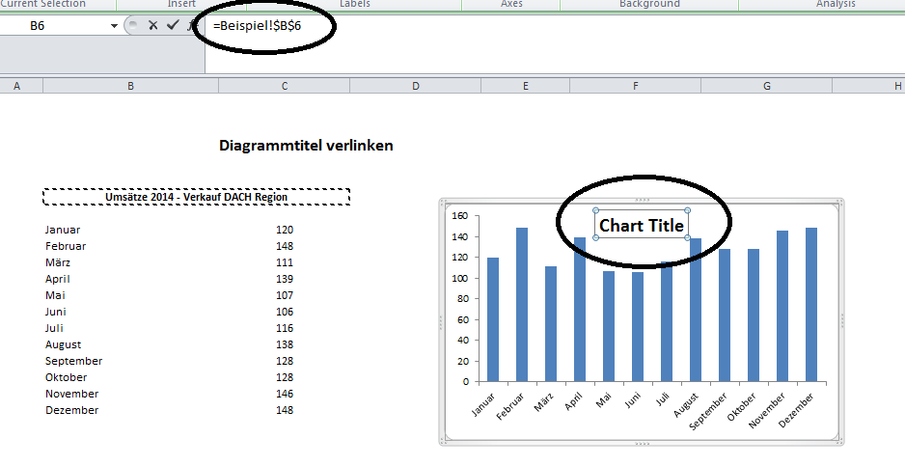

Übung
 | 1 | Im Arbeitsblatt Übung finden Sie die Umsatzzahlen eines Unternehmens für das 1. Quartal 2014, aufgeschlüsselt nach Region. Erstellen Sie für diese Zahlen ein Balkendiagramm und verlinken Sie den Titel des Diagramms mit dem Inhalt in Zelle B6.

Lösung
 | 1 | Die Lösung finden Sie im Arbeitsblatt Lösung. Es ist dabei analog wie in der Beschreibung des Beispiels vorzugehen.

Beispiel
 |  | powered by Karoka AG www.karoka.ch
Diagrammtitel verlinken

Umsätze 2014 - Verkauf DACH Region
Umsätze 2014 - Verkauf DACH Region

Januar | 120
Februar | 148
März | 111
April | 139
Mai | 107
Juni | 106
Juli | 116
August | 138
September | 128
Oktober | 128
November | 146
Dezember | 148

Lösung
 |  | powered by Karoka AG www.karoka.ch
Diagrammtitel verlinken

Umsätze 2014 - 1. Quartal - Verkauf DACH Region
Umsätze 2014 - 1. Quartal - Verkauf DACH Region

Ostschweiz | 120
Westschweiz | 148
Tessin | 111
Österreich | 139
Norddeutschland | 107
Süddeutschland | 106
Westdeutschland | 116
Ostdeutschland | 138

